chat
 |  | Suivi du Chat forestier |  |  |  |  |  |  |  |  | Suivi du Chat forestier

Informations générales |  |  |  |  |  |  |  |  | Logistique |  |  |  | Compétences
 |  |  |  |  |  |  |  |  |  |  | 1/2 journée | 1 |  |  |  | x
 |  |  |  |  |  |  |  |  |  |  |  |  | novice | initié | formé | maitrise | expert
 | Description | Le chat forestier (Felis sylvestris) fait l'objet d'une protection nationale depuis 1976. La confusion avec le chat domestique est fréquente. Son suivi au niveau national est réalisé de manière opportuniste dans le cadre du réseau PMCC (e.g. observations, mortalité routière). En Île-de-France, ce suivi opportuniste est complété par une étude dédiée.
 |  |  |  |  |  |  |  |  |  | Rôles |  |  | Formation de 3 jours sur les petits et moyens carnivores et l'utilisation de l'outil rezo-pmcc
 |  |  |  |  |  |  |  |  |  | National | Régional | Départemental
 |  |  |  |  |  |  |  |  |  | Animation Validation des observations Analyses génétiques Base de données | Coordination Valorisation | Prospections Recueil de signalement Saisie des données
 | Objectif | Suivi de l'évolution de la répartition et précision des limites de l'aire de répartition en Île-de-France. Etude de l'hybridation avec le chat domestique. |  |  |  |  |  | Animation
 |  |  |  |  |  |  |  | Suivi scientifique: Yoann BRESSAN Maëlle TEYSSEIRE Animation régionale: Cédric MONDY Correspondants départementaux: 77: Anne-Gaëlle BLANC 91: Cyril KLEINPRINZ

 |  |  |  |  |  |  |  |  |  | Protocole |  |  | Matériel
 | Utilisation | Cartes de répartition. Evaluation du statut de conservation. Prise en compte de l'espèce dans les politiques de conservation et l'évaluation des continuités écologiques territoriales. |  |  |  |  |  |  |  | Signalement de collision: - Récupération de tissus et envoi pour analyse Suivi pièges photographiques: - Pose de dispositifs (piège photo + piège à poil + attractif à base de valériane) - Relevés des photos et poils éventuels - Stérilisation du piège à poil et recharge en attractif |  |  | Signalement de collision: - kit de prélèvement PMCC (gants, tube Eppendorf, alcool, ciseaux) - fiche adaptée Suivi pièges photographiques: - pièges photographiques - brosses métalliques (pièges à poils) - attractif à base de valériane - gants, pinces à épiler, enveloppes - fiche adaptée

 | Zones de suivi
 | Départements | 77, 91
 |  |  |  |  | Type de suivi
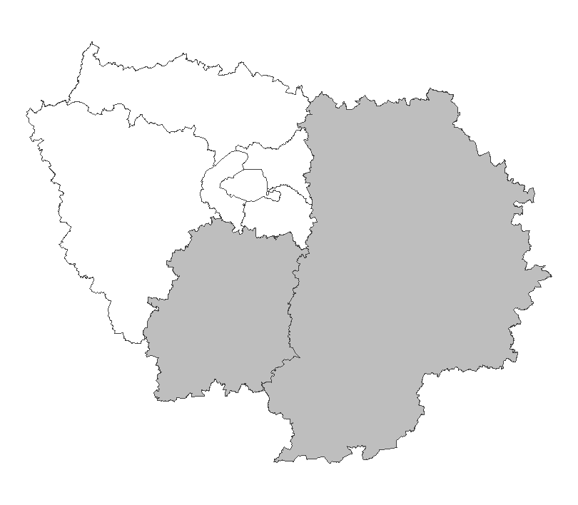
 |  |  |  |  | Recherche ciblée Secteurs d'étude d'environ 100km² comprenant des lisières forestières au contact de prairies. Chaque secteur est suivi par un minimum de six dispositifs

 |  |  |  |  |  |  |  |  |  | Saisie/Validation des données |  |  | Diffusion des données
 |  |  |  |  |  |  |  |  |  |  | Saisie des observations sur l'application Rezo-PMCC (pour les observations annexes: saisie sur Rezo-PMCC ou Oison en fonction des espèces) Transmission des prélèvements à la DRAS pour analyses génétiques Validation des observations sur photo sur la base du phénotype |  | SINP national |  |  | https://openobs.mnhn.fr/
 |  |  |  |  |  |  |  | Partenariats |  |  |  |  | Géonat'IdF (CA: Etude Chat forestier) |  |  | https://geonature.arb-idf.fr/geonature/#/synthese
 |  |  |  |  |  |  |  | ONF ARB Conseils départementaux (ENS) Réserve de la Bassée Ile-de-France Nature CPIE Boucles de la Marne

 | Temporalité
 |  | J | F | M | A | M | J
 |  | x | x | x

 |  | J | A | S | O | N | D
 |  |  |  |  |  |  | x
 |  |  |  |  |  |  |  |  |  | Autres relevés
 |  |  |  |  |  |  |  |  |  | Observations opportunistes

En savoir plus |  | Fiche espèce |  |  |  | https://professionnels.ofb.fr/fr/doc-fiches-especes/chat-forestier-felis-silvestris-silvestris |  |  | En savoir plus |  | SiteAlfresco de l'étude IdF |  | https://ged.ofb.fr/share/page/site/etude-chat-forestier-idf/dashboard
 |  | Livret de présentation de l'étude IdF |  |  |  | https://oai-gem.ofb.fr/exl-php/document-affiche/ofb_recherche_oai/OUVRE_DOC/49974?fic=doc00073302.pdf |  |  |  |  | Protocole |  | https://ged.ofb.fr/share/s/sY4zG36QS1aDJ34fKNlrhw
2025-03-27 |  | Vidéo MNHN |  |  |  | https://www.youtube.com/watch?v=UopppCJfUHA |  |  |  |  | Serveur DR |  | file://ad.intra/dfs/COMMUNS/REGIONS/IDF/DR/05_CONNAISSANCE/PMC/Chat_Forestier

castor
 |  | Suivi du Castor d'Europe |  |  |  |  |  |  |  |  | Suivi du Castor d'Europe

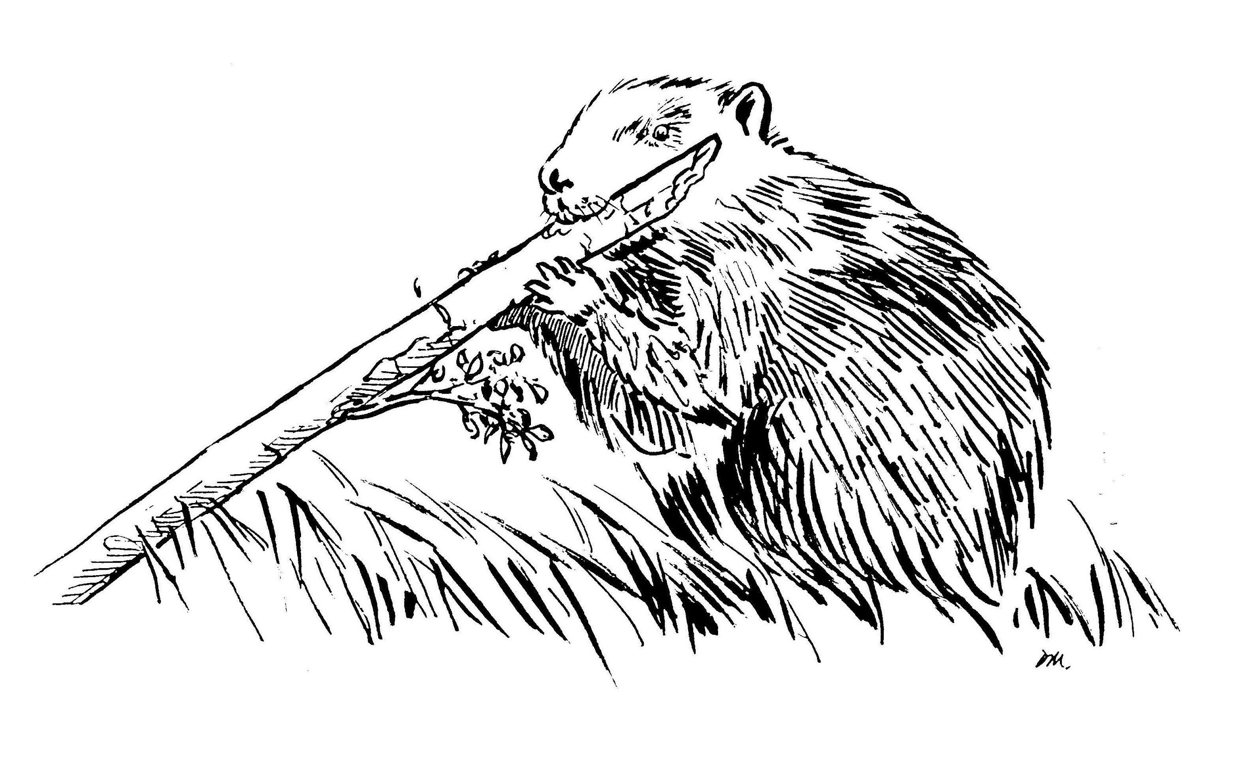
Informations générales |  |  |  |  |  |  |  |  | Logistique |  |  |  | Compétences
 |  |  |  |  |  |  |  |  |  |  | 1/2 journée | 2025-02-01 |  |  |  | x
 |  |  |  |  |  |  |  |  |  |  |  |  | novice | initié | formé | maitrise | expert
 | Description | L'OFB est chargé de suivre l'évolution de la répartition du Castor d'Europe (Castor fiber), espèce protégée en France depuis 1968, en s'appuyant sur un réseau de correspondant, s'ouvrant progressivement aux partenaires. L'Île-de-France est située en limite d'aire de répartition, la présence de l'espèce étant confirmée sur la rivière Essonne.
 |  |  |  |  |  |  |  |  |  | Rôles |  |  | Formation Petit et Méso-Carnivores et Castor (Formation dommage)
 |  |  |  |  |  |  |  |  |  | National | Régional | Départemental
 |  |  |  |  |  |  |  |  |  | Animation Base de données Formation | Coordination Remontée des données au national | Prospections (Constats de dommage)
 | Objectif | Suivre l’évolution spatio-temporelle du Castor européen Étudier la structure génétique de la population de Castor européen Former des agents constatant les dégâts Réaliser des expertises techniques pour les administrations |  |  |  |  |  | Animation
 |  |  |  |  |  |  |  | Animation nationale: Paul HUREL Suivi scientifique: Yoann BRESSAN Animation régionale: Cédric MONDY Correspondants départementaux: 77: Cyrille BOST 91: Cyril KLEINPRINZ Courriel du réseau: reseau.castor@ofb.gouv.fr

 |  |  |  |  |  |  |  |  |  | Protocole |  |  | Matériel
 | Utilisation | Rapportage de la Directive européenne Habitat Faune Flore Régulation du piégeage près des cours d'eau colonisés Apport de connaissances (enquêtes) sur les caractéristiques de l'espèce et de ses aménagements, notamment pour la gestion des conflits |  |  |  |  |  |  |  | Recherche d'indices de présence (bois coupé, écorçage, hutte…) en prospection sur l'eau et à pied en berge le long d'un linéaire de cours d'eau. La nature et la localisation des indices sont reportés sur une fiche terrain |  |  | - embarquation (ex. kayak) - gilet de sauvetage - jumelles - appareil photo - GPS

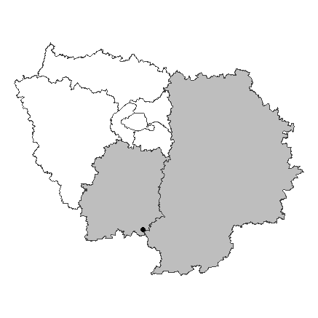
 | Zones de suivi
 | Départements | 77, 91
 |  |  |  |  | Type de suivi
 |  |  |  |  | Prospection de linéaires de cours d'eau à la recherche d'indices de présence

 |  |  |  |  |  |  |  |  |  | Saisie/Validation des données |  |  | Diffusion des données
 |  |  |  |  |  |  |  |  |  |  | Observations opportunistes: Saisie dans l'application Rezo PMCC Remplissage des fiches terrains Bancarisation régionale Transmission au national qui effectue une validation et consolidation nationale des données |  | Carte nationale de présence |  |  | https://carmen.carmencarto.fr/38/Castor.map
 |  |  |  |  |  |  |  | Partenariats
 |  |  |  |  |  |  |  | Conseils départementaux (ENS) Syndicats de rivière

 | Temporalité
 |  | J | F | M | A | M | J
 |  | x | x | x

 |  | J | A | S | O | N | D
 |  |  |  |  |  | x | x
 |  |  |  |  |  |  |  |  |  | Autres relevés
 |  |  |  |  |  |  |  |  |  | ROE Observations opportunistes
 | Prospections préférentiellement hivernales avant la reprise de la végétation

En savoir plus |  | Le réseau Castor |  |  |  | https://professionnels.ofb.fr/fr/reseau-castor |  |  | En savoir plus |  | Site du réseau castor IdF |  | https://ged.ofb.fr/share/page/site/dridf-rseau-partenarial-castor/dashboard
 |  | Fiche espèce |  |  |  | https://professionnels.ofb.fr/fr/doc-fiches-especes/castor-deurope-castor-fiber |  |  |  |  | Protocole |  | https://ged.ofb.fr/share/s/giB4EPFIRPmsQZiGFeYY0A
2025-03-27 |  |  |  |  |  |  |  |  |  |  | Rezo PMCC |  | http://geo.ofb.fr/rezopmcc

pmc
 |  | Réseau Petits et Méso-Carnivores |  |  |  |  |  |  |  |  | Réseau Petits et Méso-Carnivores

Informations générales |  |  |  |  |  |  |  |  | Logistique |  |  |  | Compétences
 |  |  |  |  |  |  |  |  |  |  | variable | 1 |  |  | x
 |  |  |  |  |  |  |  |  |  |  |  |  | novice | initié | formé | maitrise | expert
 | Description | Le réseau Petits et mésocarnivores (PMC) suit l’évolution de la répartition des populations de 14 espèces de carnivores en France métropolitaine, aux statuts règlementaires et de conservation variés.
 |  |  |  |  |  |  |  |  |  | Rôles |  |  | Formation de 3 jours sur les petits et moyens carnivores et l’utilisation de l’outil rezo-pmcc
 |  |  |  |  |  |  |  |  |  | National | Régional | Départemental
 |  |  |  |  |  |  |  |  |  | Animation Formation Gestion des bases de données | Animation | Observations Recueil de signalement Saisie des données
 | Objectif | Suivre l’évolution de l’aire de répartitions des 14 espèces, la dynamique de certaines populations et améliorer les connaissances sur leur écologie. Former et partager les connaissances sur l’écologie de ces espèces. Apporter une expertise technique et des conseils pour la gestion des espèces, évaluer la mise en œuvre des règlementations. |  |  |  |  |  | Animation
 |  |  |  |  |  |  |  | Animation nationale: Paul HUREL Suivi scientifique: Yoann BRESSAN Laurence HENRY Maëlle TEYSSEIRE Animation régionale: Cédric MONDY Correspondants départementaux: PPC: Arnaud LOIZE 77: Anne-Gaëlle BLANC 78-95: Jennifer BONHOMME 91: Cyril KLEINPRINZ

 |  |  |  |  |  |  |  |  |  | Protocole |  |  | Matériel
 | Utilisation | Rapportages européens (DHFF, EEE) Listes rouges de l’UICN Classement ‘Espèces susceptibles d’occasionner des dégâts (ESOD)’ |  |  |  |  |  |  |  |  |  |  | En général: - Accès à l’outil Rezo-PMCC (appli smartphone ou site internet) Prélèvement tissu pour analyse génétique: - kit de prélèvement PMCC (gants, tube Eppendorf, alcool, ciseaux) - fiche adaptée

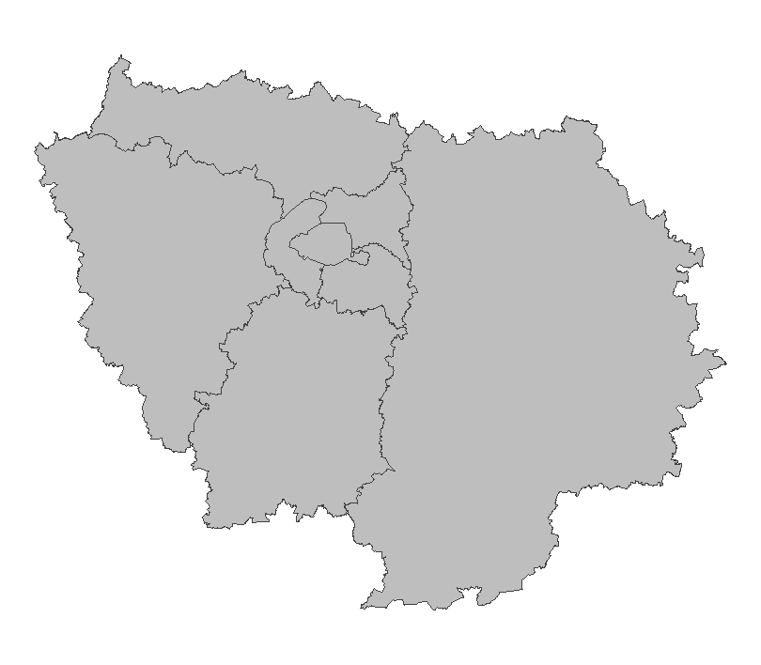
 | Zones de suivi
 | Départements | 75, 77, 78, 91, 92, 93, 94, 95
 |  |  |  |  | Type de suivi
 |  |  |  |  | Opportuniste

 |  |  |  |  |  |  |  |  |  | Saisie/Validation des données |  |  | Diffusion des données
 |  |  |  |  |  |  |  |  |  |  | Saisie des observations sur l’application Rezo-PMCC Pour les espèces d’identification délicate ou en limite/en dehors de leur aire de distribution: validation manuelle, utilisation possible de la génétique |  | Articles de recherche
 |  |  |  |  |  |  |  | Partenariats |  |  |  |  | Portail cartographique |  |  | https://professionnels.ofb.fr/fr/node/1089

 | Temporalité
 |  | J | F | M | A | M | J
 |  | x | x | x | x | x | x

 |  | J | A | S | O | N | D
 |  | x | x | x | x | x | x
 |  |  |  |  |  |  |  |  |  | Autres relevés
 |  |  |  |  |  |  |  |  |  | Autres observations opportunistes

En savoir plus |  | Réseau PMCC |  |  |  | https://professionnels.ofb.fr/fr/reseau-petits-meso-carnivores |  |  | En savoir plus |  | Rezo PMCC |  | http://geo.ofb.fr/rezopmcc
 |  |  |  |  |  |  |  |  |  |  | Serveur DR |  | file://ad.intra/dfs/COMMUNS/REGIONS/IDF/DR/05_CONNAISSANCE/PMC
2025-03-27

loup
 |  | Réseau Loup/Lynx |  |  |  |  |  |  |  |  | Réseau Loup/Lynx

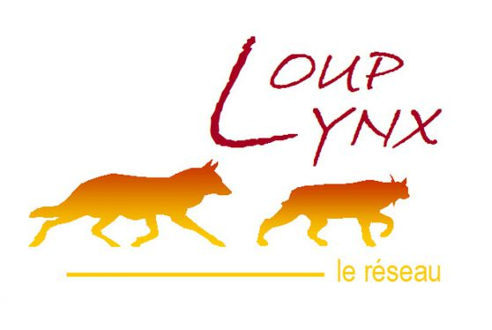
Informations générales |  |  |  |  |  |  |  |  | Logistique |  |  |  | Compétences
 |  |  |  |  |  |  |  |  |  |  | variable | 1 |  |  |  | x
 |  |  |  |  |  |  |  |  |  |  |  |  | novice | initié | formé | maitrise | expert
 | Description | Espèce protégée (convention de Berne), recolonisant progressivement la France, le loup gris (Canis lupus) est encore très peu observé en Ile-de-France. Comme pour tous les territoires en front de colonisation, le réseau Loup est déployé au niveau « Sentinelle » depuis 2017, et différentes procédures peuvent alors être mises en place en cas de signalement ou de détection d’un grand canidé.
 |  |  |  |  |  |  |  |  |  | Rôles |  |  | Formation correspondant de réseau (3 jours) Formation constat de dommage (1,5 jours)
 |  |  |  |  |  |  |  |  |  | National | Régional | Départemental
 |  |  |  |  |  |  |  |  |  | Rapportage PNA Animation & Communication Méthodologie Production bilans Gestion des données | Centralisation et analyse des signalements Saisie des données Formation | Recueil d’indices Constat de dommages Cellule de veille
 | Objectif | Veille Observations opportunistes et recueil d’indices Constats de dommages |  |  |  |  |  | Animation
 |  |  |  |  |  |  |  | Animation nationale: Nicolas JEAN Animation régionale: Samuel DEMBSKI Correspondants départementaux: PPC: Arnaud LOIZE 77: Corinne REVEL ; Julien CURE 78-95: Estelle DEBOST 91: Philippe TURQUIN Courriel du réseau: reseau.loup-lynx@ofb.gouv.fr

 |  |  |  |  |  |  |  |  |  | Protocole |  |  | Matériel
 | Utilisation | Les données contribuent à la mise en oeuvre du PNA Loup notamment pour l’estimation annuelle de l’effectif de loups en France. Elles sont également valorisées dans les flash infos loup, les bilans saisonniers ou annuels et contribuent à de nombreux travaux scientifiques. Tout cela permet de mieux connaître la population de loups (aire de répartition, démographie) et de suivre son évolution afin d’accompagner les acteurs et d’aider à la mise en place de mesures de protection. |  |  |  |  |  |  |  | 9 « fiches indices » liées chacune à un type d’évènement (observation visuelle, photo, empreintes/piste, excrément/poils, hurlement, cadavre de proie sauvage, cadavre de proie domestique, urine/sang, cadavre) sont disponibles et doivent être renseignées par le correspondant après entretien avec l’observateur. La localisation précise (coordonnées géographiques) de l’observation est systématiquement relevée. Stockage des prélèvements de matériel biologique dans un congélateur spécifique. Eviter la congélation/décongélation pour les analyses ADN. Délai de 48h max pour analyse de cadavre. |  |  | Pour chaque signalement, prendre le kit matériel adapté selon la situation (cf. matériel détaillé pour chaque cas dans le guide réflexe). De manière systématique prévoir: fiche adaptée, GPS, appareil photo. Pour le prélèvement de matériel biologique prévoir: sac de récupération d’indice, feutre indélébile, gants, scalpel, masque, gel hydroalcoolique.

 | Zones de suivi
 | Départements | 75, 77, 78, 91, 92, 93, 94, 95
 |  |  |  |  | Type de suivi
 |  |  |  |  | Opportuniste

 |  |  |  |  |  |  |  |  |  | Saisie/Validation des données |  |  | Diffusion des données
 |  |  |  |  |  |  |  |  |  |  | Le correspondant départemental complète la ou les fiches indices adéquates à partir du témoignage de l’observateur et fournit une carte de localisation, avec si possible des coordonnées GPS et tout élément pertinent (photo/vidéo, échantillons). Transmettre les éléments à l’animateur régional du réseau pour expertise. Classement de l’évènement après analyse, et transmission du résultat à la DDT par le correspondant départemental. |  | Carte des indices de présence |  |  | https://www.loupfrance.fr/carte-des-indices-de-presence-transmis-au-reseau-loup-lynx/
 |  |  |  |  |  |  |  | Partenariats
 |  |  |  |  |  |  |  | DRIEAT/DDT Préfectures

 | Temporalité
 |  | J | F | M | A | M | J
 |  | x | x | x | x | x | x

 |  | J | A | S | O | N | D
 |  | x | x | x | x | x | x
 |  |  |  |  |  |  |  |  |  | Autres relevés
 |  |  |  |  |  |  |  |  |  | SAGIR
 | sur signalement

En savoir plus |  | Site d'information |  |  |  | https://www.loupfrance.fr/ |  |  | En savoir plus |  | Serveur DR |  | file://ad.intra/dfs/COMMUNS/REGIONS/IDF/DR/05_CONNAISSANCE/Loup
 |  | Plan loup |  |  |  | https://agriculture.gouv.fr/plan-loup-un-nouveau-cadre-national-dactions-pour-renforcer-la-coexistence-du-loup-et-des-activites |  |  |  |  | Guide réflexe (serveur DR) |  | file://ad.intra/dfs/COMMUNS/REGIONS/IDF/DR/05_CONNAISSANCE/Loup/Guide%20r%C3%A9flexe%20r%C3%A9seau%20Loup%20Lynx_DRIDF_v2.4.pdf
2025-03-27

becasse
 |  | Réseau Bécasse |  |  |  |  |  |  |  |  | Réseau Bécasse

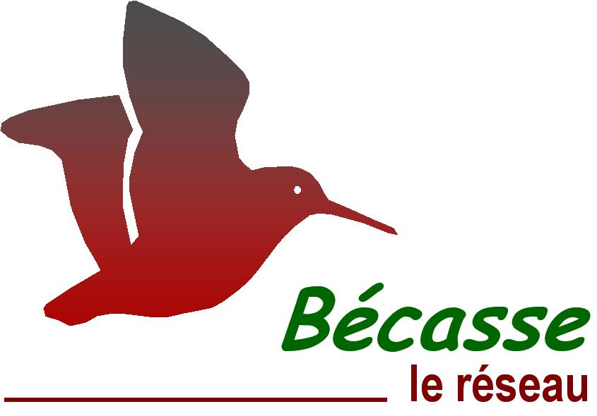
Informations générales |  |  |  |  |  |  |  |  | Logistique |  |  |  | Compétences
 |  |  |  |  |  |  |  |  |  |  | Croule: 2h Baguage: variable | Croule: 1-2 Baguage: au moins 2 |  |  |  | x
 |  |  |  |  |  |  |  |  |  |  |  |  | novice | initié | formé | maitrise | expert
 | Description | La Bécasse des bois (Scolopax rusticola) est un limicole forestier, migrateur dont une part des effectifs hiverne en France, et chassable de l’ouverture générale jusqu’au 20 février. Le réseau Bécasse collecte des informations sur l’état de la population des Bécasses des bois en France au moyen de plusieurs suivis.
 |  |  |  |  |  |  |  |  |  | Rôles |  |  | Reconnaissance chants (croule) Baguage : carte de bagueur (formation spécifique et plus de 10 soirées de baguage encadrées)
 |  |  |  |  |  |  |  |  |  | National | Régional | Départemental
 |  |  |  |  |  |  |  |  |  | Animation & Communication Méthodologie Gestion des données Formation | Coordination | Suivi des points croule Baguage Saisie des données
 | Objectif | Enquête croule (suivi des effectifs nicheurs) Baguage (suivi des effectifs migrateurs et hivernants) |  |  |  |  |  | Animation
 |  |  |  |  |  |  |  | Animation nationale: Maxime PASSERAULT Suivi scientifique: Kévin LE REST Animation régionale: Samuel DEMBSKI Correspondants départementaux: 77: Julien CURE 78-95: Estelle DEBOST Courriel du réseau: reseau.becasse@ofb.gouv.fr

 |  |  |  |  |  |  |  |  |  | Protocole |  |  | Matériel
 | Utilisation | Evaluer l’évolution démographique de l’espèce Identifier et quantifier les mécanismes influençant cette démographie Proposer des mesures de gestion d’une espèce exploitée |  |  |  |  |  |  |  | Croule: recherche et écoute de mâles chanteurs. L’observateur doit être en place 30 mn avant le coucher du soleil et rester pendant deux heures. Tous les contacts visuels ou auditifs (en précisant l’horaire de chacun) durant cette période doivent être notés. Privilégier des conditions météorologiques favorables: pas de pluie, pas de vent, pas d’orage. Baguage: les opérations capture-marquage sont réalisées de nuit. Ne pas éblouir les oiseaux en vol ! Les bagueurs doivent réaliser au moins 9 soirées par saison. Rappel des consignes de sécurité: ne pas sortir par temps d’orage, ni s’apporcher des lignes électriques ! |  |  | Croule: ∙ montre, jumelles, torche ∙ fiche terrain Baguage: ∙ épuisette ∙ matériel de baguage

 | Zones de suivi
 | Départements | 77, 78, 91, 95
 |  |  |  |  | Type de suivi
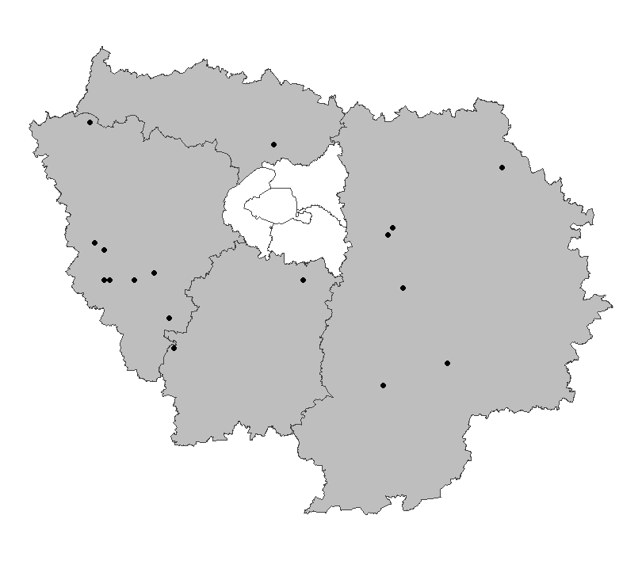
 |  |  |  |  | Croule: le point d’écoute est défini comme l’ouverture (plantation, coupe, clairière, etc.) d’une surface minimum de 1 ha, la plus proche du centroïde du carré. Mailles carrées tirées aléatoirement chaque année parmi les habitats susceptibles d’accueillir l’espèce. 600 points d’écoutes sur toute la France ; 15 points en Ile-de-France en 2024. Baguage: zone définie par le bagueur.

 |  |  |  |  |  |  |  |  |  | Saisie/Validation des données |  |  | Diffusion des données
 |  |  |  |  |  |  |  |  |  |  | Remplissage des fiches de terrain Croule: saisie des données et transmission des fiches au plus tard le 15 juillet via l’outil https://reseau-becasse.shinyapps.io/enquete-croule/ Baguage: données saisies sur https://becasse.ofb.fr Que faire en cas de recapture d’une bécasse avec une bague métallique? Transmettre l’information à reseau.becasse@ofb.gouv.fr avec les informations nécessaires |  | Lettres d'information |  |  | https://professionnels.ofb.fr/fr/node/1273
 |  |  |  |  |  |  |  | Partenariats |  |  |  |  | Réunions annuelles du réseau
 |  |  |  |  |  |  |  | Fédérations de chasse |  |  |  |  | Cartes de répartition et estimations d'abondance
 |  |  |  |  |  |  |  |  |  |  |  |  | Articles techniques

 | Temporalité
 |  | J | F | M | A | M | J
 | croule |  |  |  |  | x | x
 | baguage | x | x | x

 |  | J | A | S | O | N | D
 | croule
 | baguage |  |  |  |  | x | x |  |  | Autres relevés
 |  |  |  |  |  |  |  |  |  | Observations opportunistes
 | Croule: 1 soirée/maille entre le 15 mai et le 30 juin Baguage: 3 soirées avant le 10 décembre / 4 soirées entre le 10 décembre et le 20 février / 2 soirées après le 20 février

En savoir plus |  | Réseau Bécasse |  |  |  | https://professionnels.ofb.fr/fr/reseau-becasse |  |  | En savoir plus |  | Serveur DR |  | file://ad.intra/dfs/COMMUNS/REGIONS/IDF/DR/05_CONNAISSANCE/Becasse/
 |  | Fiche espèce |  |  |  | https://professionnels.ofb.fr/fr/doc-fiches-especes/becasse-bois-scolopax-rusticola |  |  |  |  | Protocole de suivi Hivernage (capture et baguage) |  | https://drive.google.com/file/d/1PqClJnFQb2zpZGFF9P2s93YpivuMclmu/view
2025-03-27 |  | Cahiers d'Habitat Oiseaux |  |  |  | https://inpn.mnhn.fr/docs/cahab/fiches/Becasse-desbois.pdf

onde
 |  | Observatoire national des étiages (ONDE) |  |  |  |  |  |  |  |  | Observatoire national des étiages (ONDE)

Informations générales |  |  |  |  |  |  |  |  | Logistique |  |  |  | Compétences
 |  |  |  |  |  |  |  |  |  |  | < 5mn/station | 1 |  | x
 |  |  |  |  |  |  |  |  |  |  |  |  | novice | initié | formé | maitrise | expert
 | Description | L’Observatoire national des étiages (ONDE), mis en place en 2012, est un dispositif complémentaire des stations hydrométriques. Les observations réalisées sont utiles aux pouvoirs publics pour la gestion de la ressource en eau en période de sécheresse, afin de limiter les impacts sur la faune et la flore aquatiques. Onde caractérise les étiages estivaux par l’observation du niveau d’écoulement de petits cours d’eau.
 |  |  |  |  |  |  |  |  |  | Rôles |  |  | Information sur le protocole terrain Droit de saisie à la demande
 |  |  |  |  |  |  |  |  |  | National | Régional | Départemental
 |  |  |  |  |  |  |  |  |  | Animation & Communication Fourniture d’éléments techniques sur la sécheresse Gestion des données | Coordination Synthèse des données Contribution au BSH | Observation Saisie des données Diffusion et présentation des données en CRE Intégration de ONDE dans les ACS
 | Objectif | Apprécier et suivre l’évolution des conditions d’écoulement. Aider à l’anticipation et à la gestion des situations de crise. |  |  |  |  |  | Animation
 |  |  |  |  |  |  |  | Animation nationale: Céline NOWAK Animation régionale: Samuel DEMBSKI Correspondants départementaux: PPC: Arnaud LOIZE 77: Cyrille BOST 78-95: Paul RIVAUD 91: Alice PACAUD Assistance: assistance.onde@ofb.gouv.fr

 |  |  |  |  |  |  |  |  |  | Protocole |  |  | Matériel
 | Utilisation | Point de situation sur les secteurs en étiage lors des comités ressource en eau (CRE). Les seuils de déclenchement des mesures de restriction en eau peuvent s’appuyer sur ces observations. Contribution aux Bulletins de Situation Hydrologique (BSH): donnée complémentaire pour caractériser la situation hydrologique d’un territoire. |  |  |  |  |  |  |  | Observation visuelle selon les modalités suivantes: ∙ Ecoulement visible (acceptable ou faible) ∙ Ecoulement non visible ∙ Assec ⚠️ L’appréciation peut varier selon les observateurs. |  |  | Catalogue des stations (si disponible)

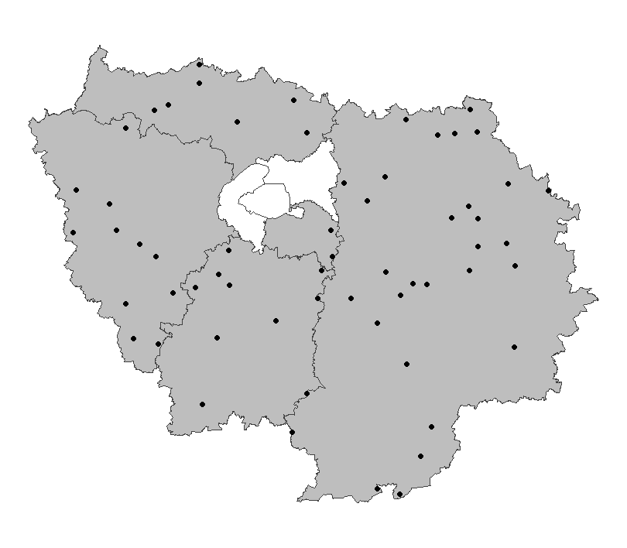
 | Zones de suivi
 | Départements | 77, 78, 91, 94, 95
 |  |  |  |  | Type de suivi
 |  |  |  |  | Stations fixes représentatives des situations hydrologiques des petits cours d’eau (rangs de Strahler 1 à 4) d’un département 60 stations en Ile-de-France

 |  |  |  |  |  |  |  |  |  | Saisie/Validation des données |  |  | Diffusion des données
 |  |  |  |  |  |  |  |  |  |  | Saisie des observations sur https://onde.ofb.fr avant la fin du mois de l’observation |  | Site officiel |  |  | http://www.onde.eaufrance.fr/
 |  |  |  |  |  |  |  | Partenariats |  |  |  |  | API Hubeau |  |  | https://hubeau.eaufrance.fr/page/api-ecoulement
 |  |  |  |  |  |  |  | DRIEAT/DDT |  |  |  |  | Catalogue de données OFB |  |  | https://data.ofb.fr/catalogue/data-eaufrance/fre/catalog.search#/metadata/1006fb89-6dfe-4063-b601-0c510ad31077

 |  |  |  |  |  |  |  |  |  |  |  |  | Tableau de bord interne (NE PAS DIFFUSER) |  |  | https://ofb-idf.github.io/PRR_ONDE/

 | Temporalité
 |  | J | F | M | A | M | J
 | complémentaire | x | x | x | x | x | x
 | usuel |  |  |  |  | x | x

 |  | J | A | S | O | N | D
 | complémentaire | x | x | x | x | x | x
 | usuel | x | x | x |  |  |  |  |  | Autres relevés
 |  |  |  |  |  |  |  |  |  | ROE
 | Suivi usuel: 1 fois par mois, le 25 (+/- 2 jours) Suivi complémentaire: en fonction des conditions hydrologiques

En savoir plus |  | Plaquette de présentation (Serveur DR) |  |  |  | file://ad.intra/dfs/COMMUNS/REGIONS/IDF/DR/05_CONNAISSANCE/ONDE/01_Documentation/ONDE_fiche%20technique.pdf |  |  | En savoir plus |  | Gestion quantitative de l'eau et sécheresses (intranet) |  | https://intranet.ofb.fr/gestion-quantitative-de-leau-et-des-secheresses
 |  | La gestion de la sécheresse en 8 questions-réponses |  |  |  | https://www.ofb.gouv.fr/la-gestion-de-la-secheresse-en-8-questions-reponses |  |  |  |  | Fiches de synthèse de l'impact du manque d'eau sur la biodiversité (intranet) |  | https://intranet.ofb.fr/sites/default/files/Ressources/Th%C3%A9matiques/s%C3%A9cheresse/Fiches%20techniques_manquedeau_faune%20aquatique.pdf
2025-03-27 |  | Dataviz nationale |  |  |  | https://professionnels.ofb.fr/fr/doc-dataviz/dataviz-lassechement-estival-cours-deau-metropole-2012-2022 |  |  |  |  | Bulletin de suivi hydrologique d'Île-de-France |  | https://www.drieat.ile-de-france.developpement-durable.gouv.fr/bulletin-de-suivi-hydrologique-d-ile-de-france-r4864.html

bocage
 |  | Dispositif de suivi des bocages (DSB) |  |  |  |  |  |  |  |  | Dispositif de suivi des bocages (DSB)

Informations générales |  |  |  |  |  |  |  |  | Logistique |  |  |  | Compétences
 |  |  |  |  |  |  |  |  |  |  | variable | 1 |  |  | x
 |  |  |  |  |  |  |  |  |  |  |  |  | novice | initié | formé | maitrise | expert
 | Description | Le dispositif de suivi des bocages, initié en 2017, vise l'amélioration de la connaissance des paysages bocagers et le suivi de leurs écosystèmes associés. Après l'établissement d'une couche nationale de référence des linéaires de haies diffusée par l'IGN depuis 2020 et la cartographie des types de paysages bocagers, la phase actuelle doit établir des références locales qualitatives sur les haies. En Ile-de-France la densité en haies est très faible, souvent inférieure à 20 mètres linéaires par hectare. Les haies et bocages sont pourtant des milieux privilégiés par de nombreuses espèces et des facteurs de continuité écologique.
 |  |  |  |  |  |  |  |  |  | Rôles |  |  | Connaissance en botanique (végétation arborée et arbustives)
 |  |  |  |  |  |  |  |  |  | National | Régional | Départemental
 |  |  |  |  |  |  |  |  |  | Animation & Communication Méthodologie Gestion des données Formation | Coordination | Recueil de données Saisie des données
 | Objectif | Suivre l’évolution quantitative et qualitative des territoires bocagers |  |  |  |  |  | Animation
 |  |  |  |  |  |  |  | Animation nationale: Sophie MORIN Sylvain HAIE Animation régionale: Samuel DEMBSKI

 |  |  |  |  |  |  |  |  |  | Protocole |  |  | Matériel
 | Utilisation | Suivi temporel de la qualité du bocage. Cibler les zones pour la mise en place de mesures de préservation / restauration. Evaluer l'impact des modes de gestion des écosystèmes bocagers. Aide pour les documents de planification (Pacte en faveur de la haie), les politiques agricoles et la construction de l’observatoire de la haie. |  |  |  |  |  |  |  | Caractérisation des haies d'une sélection de mailles de 1 km² (hors zones urbaines). Pour 4/16ème de la surface de chacune des mailles : - Localisation des haies, des alignements d’arbres et des modes d’occupation du sol. - Description des haies : forme (selon la classification simplifiée disponible), emprise au sol, composition, intensité de gestion, présence de facteurs favorables à la biodiversité... |  |  | - Tablette intégrant le fond orthophotographique de la maille + accès à l'outil de saisie - Smartphone pour se repérer si nécessaire, faire de la prise de vue, avec application "Pl@ntnet" installée - Guide botanique (flore forestière française par exemple) - Télémètre - Fiches de description des haies (en cas de panne de la tablette ou pour saisie a posteriori) ⚠️ Avertir le(les) propriétaires des parcelles où s'effectuent les relevés

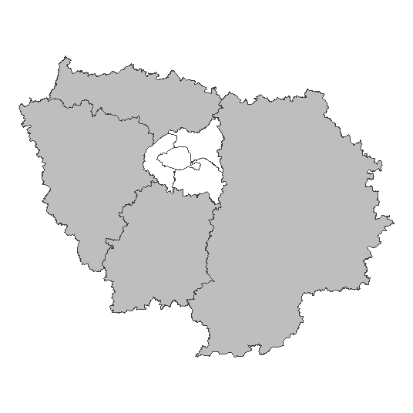
 | Zones de suivi
 | Départements | 77, 78, 91, 95
 |  |  |  |  | Type de suivi
 |  |  |  |  | Sélection de mailles de 1km²

 |  |  |  |  |  |  |  |  |  | Saisie/Validation des données |  |  | Diffusion des données
 |  |  |  |  |  |  |  |  |  |  | Saisie des relevés sur "adresse à préciser" directement sur le terrain |  | BD Haie |  |  | https://geoservices.ign.fr/bdhaie
 |  |  |  |  |  |  |  | Partenariats
 |  |  |  |  |  |  |  | IGN

 | Temporalité
 |  | J | F | M | A | M | J
 | possible | x | x | x | x | x | x
 | préférable |  |  |  |  | x | x

 |  | J | A | S | O | N | D
 | possible | x | x | x | x | x | x
 | préférable | x | x | x |  |  |  |  |  | Autres relevés
 |  |  |  |  |  |  |  |  |  | Observations opportunistes (en particulier avifaune)
 | Un suivi tous les 6 ans. Les relevés sont réalisés de préférence pendant la saison de végétation.

En savoir plus |  | Haies et bocages (Site OFB) |  |  |  | https://www.ofb.gouv.fr/haies-et-bocages-des-reservoirs-de-biodiversite |  |  | En savoir plus |  | Connaître la haie et le bocage |  | https://professionnels.ofb.fr/fr/node/852
 |  | L'essentiel sur la haie |  |  |  | https://professionnels.ofb.fr/index.php/fr/doc-comprendre-agir/lessentiel-haie |  |  |  |  | Dispositif de suivi du bocage - Protocole |  | file://ad.intra/dfs/COMMUNS/REGIONS/IDF/DR/05_CONNAISSANCE/HABITATS/Bocage/03_DSB/DNSB_TEST2021-NATIONAL.pdf
2025-04-09 |  | Haies et bocages (Portail technique) |  |  |  | https://professionnels.ofb.fr/index.php/fr/haies-bocage |  |  |  |  | Atlas cartographique des densités de haies en Ile-de-France |  | file://ad.intra/dfs/COMMUNS/REGIONS/IDF/DR/05_CONNAISSANCE/HABITATS/Bocage/02_ATLAS

